fig.8-5
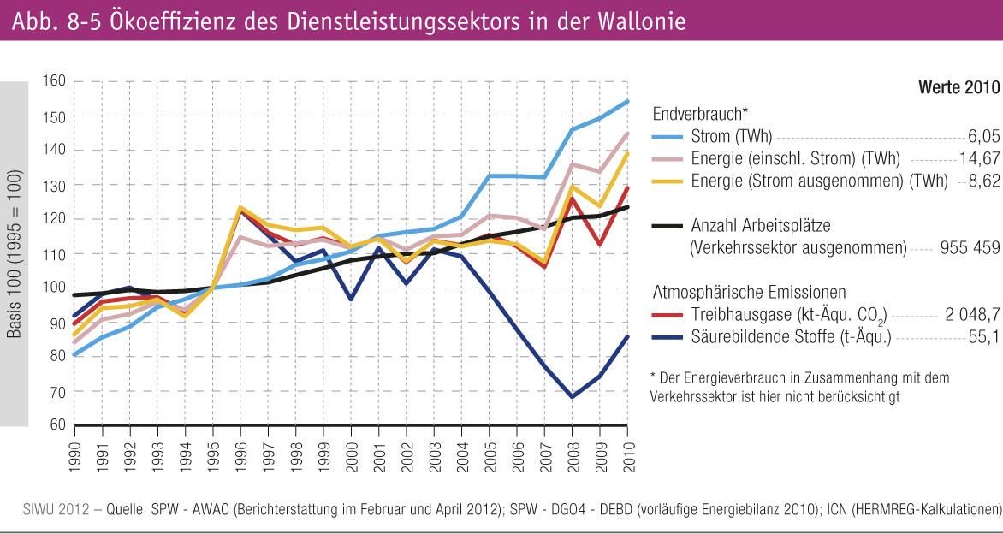
Fig.8-5 : | Ökoeffizienz des Dienstleistungssektors in der Wallonie

